EDA
 | Analisi descriptivo exploratorio

COUNTA of nivel_educacion vs. nivel_educacion

COUNTA of estado_civil

COUNTA of edad

COUNTA of rango_edad

COUNTA of nivel_educacion

COUNTA of ninos_hasta_diez_anos

SUM of ninos_mas_diez_anos

COUNTA of ingreso_anual_dolar vs. rango_ingreso_anual

SUM of ingreso_anual_dolar vs. total_transa_por_cliente

TABLA DINAMICA POR NIVEL EDUCATIVO CON OTATL DE COMPRAS EN TIENDA Y EN LINEA
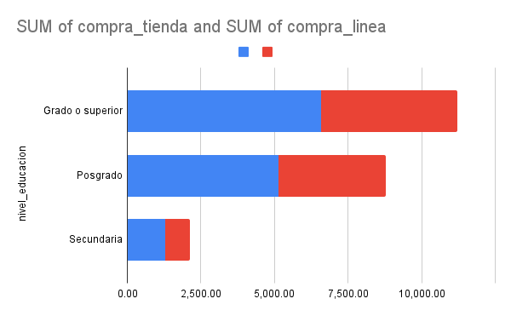

SUM of compra_linea and SUM of compra_tienda

SUM of compra_linea and SUM of compra_tienda

SUM of respuesta_campana

cortes
variable/cuartil | Q1 | Q2 | Q3 | Q4
ticket promedio | 13.95 | 34.54195804 | 72.95588235
frecuencia | 5 | 10 | 14
ingreso_anual | 35538.75 | 51381.5 | 68289.75
recurrencia | 29.18973214 | 42.82857143 | 65
antiguedad | 12 | 17 | 23
recency | 52 | 132 | 241.5
monetary | 68.75 | 396 | 1045.5

vs. deciles ticket
deciles ticket promedio
D1 | 8.325
D2 | 11.5
D3 | 17.47857143
D4 | 26.375
D5 | 34.54195804
D6 | 43.82745098
D7 | 58.27424242
D8 | 88.68070175
D9 | 118.5033333

deciles total transa cliente
D1 | 4
D2 | 5
D3 | 6
D4 | 7
D5 | 10
D6 | 11
D7 | 13
D8 | 15
D9 | 17

Deciles y crotes
deciles ingreso anual
D1 | $24,219.50
D2 | $32,230.00
D3 | $38,361.00
D4 | $44,944.20
D5 | $51,381.50
D6 | $58,169.60
D7 | $65,104.60
D8 | $71,634.80
D9 | $79,800.30
D10 | $666,666.00

deciles recurrencia
D1 | $20.07
D2 | $26.00
D3 | $31.79
D4 | $36.61
D5 | $42.83
D6 | $49.70
D7 | $58.75
D8 | $26.00
D9 | $72.02

decil transacciones
D1 | $4.00
D2 | $5.00
D3 | $6.00
D4 | $36.61
D5 | $10.00
D6 | $11.00
D7 | $13.00
D8 | $5.00
D9 | $15.00

decil antiguedad
1 | 8
2 | 10
3 | 13
4 | 15
5 | 17
6 | 19
7 | 22
8 | 24
9 | 26

segmentacionClientes_RFM
COUNTA of BLOQUE_RFM

Casado, Divorciado, Otros, Soltero, Unión de hecho…

Grado o superior, Posgrado and Secundaria

SUM of ingreso_anual_dolar vs. SEGMENTO

AVERAGE of recurrencia_fija

